Front Cover


DATA TABLE ->
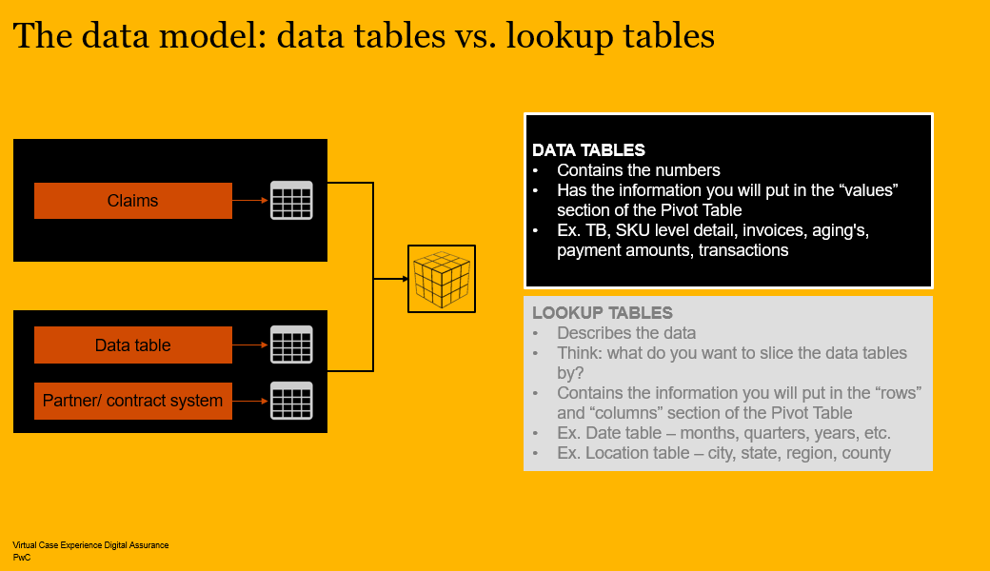

Dashboards
Count of Claim No. |  | Average of Payment Amount
4923 |  | 4760
Sum of Payment Amount
23435457

Row Labels | Count of Claim No.
2010 | 6
2011 | 10
2012 | 10
2013 | 28
2014 | 40
2015 | 61
2016 | 235
2017 | 1661
2018 | 2872
Grand Total | 4923

-Key Insights:
1. Rapid Increase in claim Activity:
Claim activity increased significantly between 2016 and 2018, with the highest numbers of claims in 2018. sharp rise in claim during this period.
2. Consistent claim payment amount:
Sword AG policy show a consistent payment value of 4,999 CHF per claim, indicating a planned and solid structure.
3. Concentration of claims in a single Policy:
All analyzed claims appear to be associated with the same policy number belonging to Sword AG.
4. Correlation Betweem Claim count and Total Payments:
The increase in total payment amounts over the years closely follows the rise in claim counts, indicating that the growth in total expenses is driven by an increasing number of claims.
Row Labels | Sum of Payment Amount
2010 | 27999.175954
2011 | 225665.04083
2012 | 706433.736
2013 | 438321.53299
2014 | 1333458.8118
2015 | 300026.88556
2016 | 1496408.1607
2017 | 8899381.7142
2018 | 10007761.766
Grand Total | 23435456.824

Policy No. | P4579044-41

Row Labels | Average of Payment Amount
2016 | 4999
2017 | 4999
2018 | 4999
Grand Total | 4999

LOOKUP TABLE ->
